Resumo
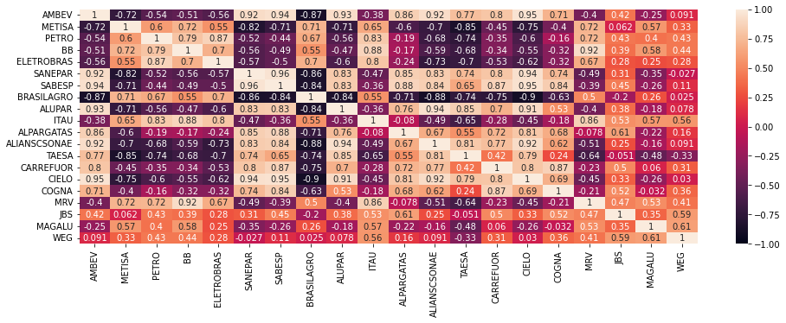
Retorno / Portfolio | Port A | Port B | +/- Invest
2019 - 2020 | R$ 237.18 | R$ 231.69 | A
2019 - 2022 | R$ 231.13 | R$ 263.10 | B
2019 - 2023 | R$ 226.31 | R$ 259.43 | B
 |  |  |  | Portfólio Ganhador: | B
Total Invest. | Port A | Port B
Inicio | 15 | 15
2019 - 2020 | 20 | 10
2019 - 2022 | 15 | 15
2019 - 2023 | 10 | 20

 | Tabeça de correlação entre os preços dos ativos

Retorno Risco
Retorno vs Risco
 | Port A | Port B
0.827 | 0.13
0.885 |  | 0.3
Beta | Port A | Port B
0.827 | 0.13
0.885 |  | 0.3

